VoiceBook прайс-лист 2q 2026
 |  | ООО "Независимое издательство" (г. Москва) www.voicebook.ru тел.: +7 495 649-82-45 |  | ВАША СКИДКА | 0% | Сумма заказа | -
Изображение | Гиперссылка на товар | Внутренний артикул | Категория/Наименование | Оптовая цена | Цена с Вашей скидкой, в руб |  | Рекомендованная розничная цена (РРЦ) , Руб | серия | Обложка | Аннотация | Описание СЕРИИ | НДС, % | размер | Кол-во cтр | Возрастное ограничение | ISBN | ЗАКАЗ
Классические сказки А.С. Пушкина
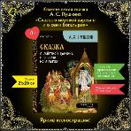 | Сказка о мёртвой царевне и о семи богатырях - купить по выгодной цене | VoiceBook — мультимедийное издательство. | 668 | Сказка о мёртвой царевне и о семи богатырях | 153.00 | 153.00 |  | 274.00 | Классические сказки А.С. Пушкина | мягкая | В нашей книге мы соединили сказку Александра Сергеевича Пушкина о мертвой царевне и семи богатырях и удивительный народный промысел палехской миниатюры. Стиль Палеха как нельзя лучше подходит для этой сказки благодаря его декоративности, поэтичности и особой, почти магической атмосфере. Черно-золотой фон, тонкие орнаменты и яркие сцены под лаком придают иллюстрациям волшебство и глубину, которые гармонично сочетаются с изысканным поэтическим слогом Пушкина. На страницах этой книги разворачивается настоящая сказочная фреска. Царевна изображена как воплощение чистоты и кротости, её красота подчеркивается тонкими золотыми узорами и небесными оттенками. Злая мачеха предстает в образе грозной царицы, окутанной тьмой, украшенной сложными орнаментами в традициях Палеха. На полях книги вы найдете объяснение вышедших из частого употребления слов, которые в современном мире могут вызвать трудность в понимании у ребенка. Это издание станет настоящей находкой для любителей русской литературы и искусства. Оно погрузит читателя в атмосферу, где слово Пушкина и палехская живопись переплетаются, создавая бессмертную поэтическую картину, наполненную светом и магией. | В данных уникальных изданиях VoiceBook классические сказки Александра Сергеевича Пушкина предстают в новом свете: -народный промысел палехской миниатюры; -стиль традиционного русского промысла — золотое шитье; -традиционное народное искусство — мезенской росписи. | 10% | 21х26 | 24 | 0+ | 978-5-907896-01-7 |  | -
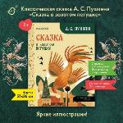 | Сказка о золотом петушке - купить по выгодной цене | VoiceBook — мультимедийное издательство. | 667 | Сказка о золотом петушке | 153.00 | 153.00 |  | 274.00 | Классические сказки А.С. Пушкина | мягкая | В этом уникальном издании VoiceBook классическая сказка Александра Сергеевича Пушкина «Сказка о золотом петушке» обретает новое звучание благодаря иллюстрациям, выполненным в стиле традиционного русского промысла — золотого шитья. В сказке есть множество образов, связанных с царской властью и богатством. Стиль золотого шитья, с его блестящими нитями и детализированными узорами, передает величие царских палат, одежды и трона Дадона. На страницах нашей книги золотые завитки украшают фигуру мудрого Золотого Петушка, возвышающегося на шпиле, с сияющими золотыми перьями и окружён символическими элементами: солнечные лучи, звёзды. Пышные растительные узоры и сложные геометрические мотивы в духе золотого шитья создают образы, где каждый элемент — символ: блеск короны символизирует власть, а мерцание птичьих перьев — мудрость и тайну. Эта книга станет не только литературным сокровищем, но и подлинным украшением для ценителей русской культуры и искусства. Она дарит возможность взглянуть на сказку, украшенную светом и изяществом, в котором слово Пушкина становится частью орнаментального узора, как на бесценную реликвию, сияющую золотом мастерства. Взрослые оценят богатство и художественную сложность оформления, а дети смогут полюбоваться сказочными персонажами в необычной интерпретации. |  | 10% | 21х26 | 24 | 0+ | 978-5-907896-03-1 |  | -
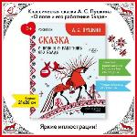 | Сказка о попе и о работнике его Балде - купить по выгодной цене | VoiceBook — мультимедийное издательство. | 665 | Сказка о попе и о работнике его Балде | 153.00 | 153.00 |  | 274.00 | Классические сказки А.С. Пушкина | мягкая | В этом уникальном издании VoiceBook классическая сказка Александра Сергеевича Пушкина «О попе и его работнике Балде» предстаёт в новом свете, оформленная в духе традиционного народного искусства — мезенской росписи. Эта роспись, известная своими строгими орнаментами и символикой, глубоко укоренена в культуре русского Севера и идеально дополняет философскую глубину пушкинской сказки. На страницах нашей книги оживают герои — лукавый поп, смекалистый Балда и мифические образы чертей — в окружении традиционных мезенских узоров: геометрических линий, древних символов солнца и птиц, лошадей и всадников. Красно-черная палитра росписи придаёт иллюстрациям особую выразительность, а строгий ритм узоров символизирует цикличность жизни, справедливость и силу народной мудрости, которую несёт сказка. Эта книга — не просто литературное произведение, но и эстетический диалог между эпохами. Пушкинский текст, полный метких афоризмов и иронии, находит визуальное воплощение в традициях древнего промысла. Книга станет прекрасным подарком для ценителей русской литературы и народного искусства, а также послужит вдохновляющим примером для изучения культуры в семье или в образовательных учреждениях. Отправьтесь в мир, где народная мудрость соединяется с поэзией Пушкина, а строки сказки обретают новое звучание в орнаментах прошлого! |  | 10% | 21х26 | 24 | 0+ | 978-5-907896-02-4 |  | -
 |  |  | «Изучаем мир с наклейками»: Играем, наклеиваем, познаем! НОВИНКА |  |  |  |  |  |  |  |  |  |  |  |  |  |  | -
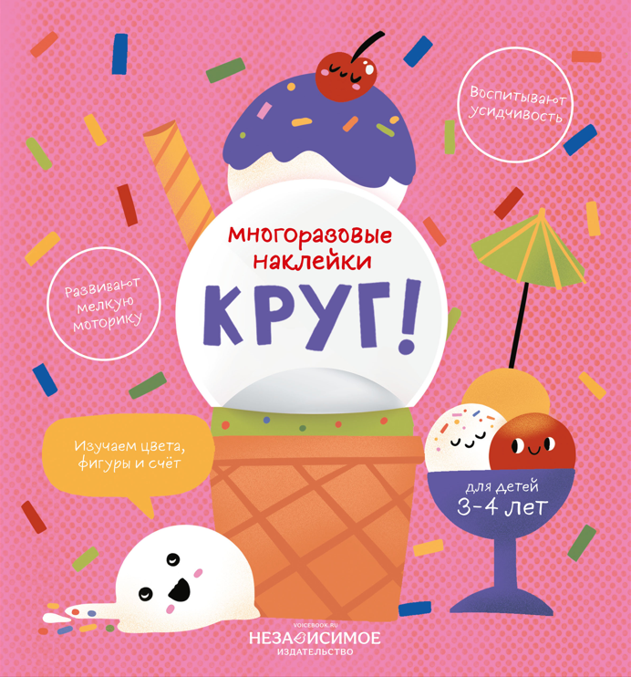 |  | 688 | Изучаем мир с наклейками КРУГ! | 115,00 | 115.00 |  | 229.00 | Изучаем мир с наклейками | мягкая | Издание для рзвивающего обучения | «Изучаем мир с наклейками»: Играем, наклеиваем, познаем! Представляем вам серию развивающих книжек с наклейками, которая превращает обучение в увлекательную игру. В коллекции собраны три самые важные для ребенка темы: мир форм, мир вкусов (фрукты и овощи) и мир природы (звери и их детеныши). Внутри каждой книжки ребенка ждут яркие иллюстрации и многоразовые наклейки, которые нужно правильно расположить на страницах. Это не просто развлечение, а настоящий тренажер для развития: Мелкой моторики (аккуратно отделить и приклеить наклейку); Логики и внимания (подобрать наклейку к нужной форме); Расширения кругозора (выучить геометрические фигуры, виды фруктов и животных). Идеальный формат для первых занятий дома, в дороге или в детском саду. Учитесь с удовольствием! | 10% | 19х20,5 | 8 | 3-4 | 978-5-907896-08-6 |  | -
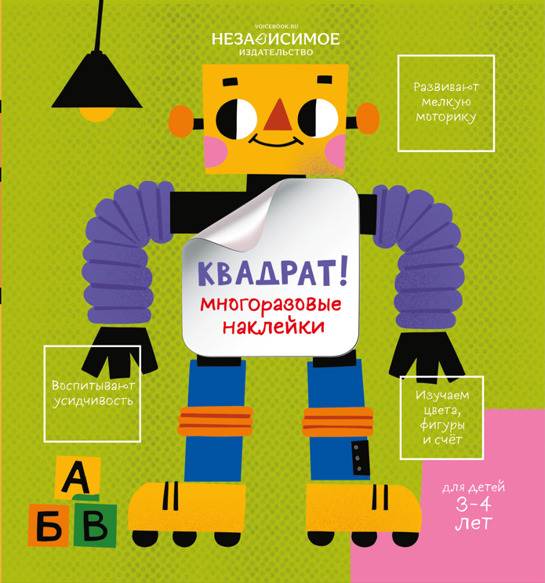 |  | 689 | Изучаем мир с наклейками КВАДРАТ! | 115,00 | 115.00 |  | 229.00 | Изучаем мир с наклейками | мягкая | Издание для рзвивающего обучения |  | 10% | 19х20,5 | 8 | 3-4 | 978-5-907896-09-3 |  | -
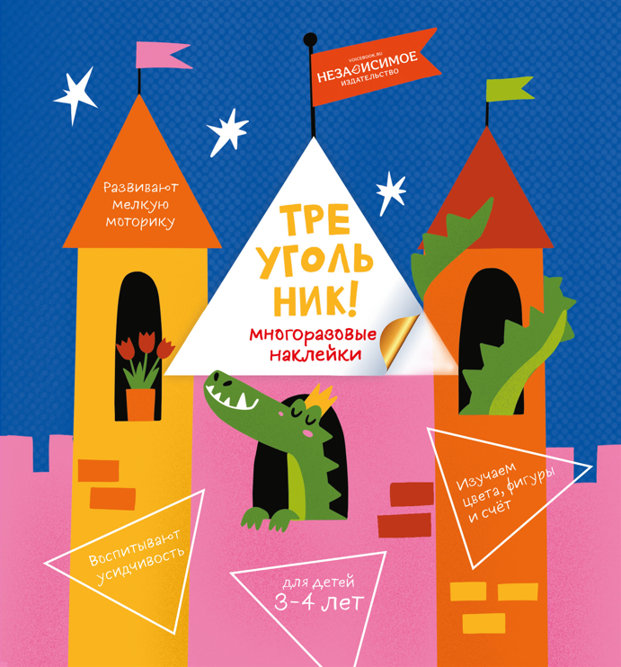 |  | 690 | Изучаем мир с наклейками ТРЕУГОЛЬНИК! | 115,00 | 115.00 |  | 229.00 | Изучаем мир с наклейками | мягкая | Издание для рзвивающего обучения |  | 10% | 19х20,5 | 8 | 3-4 | 978-5-907896-10-9 |  | -
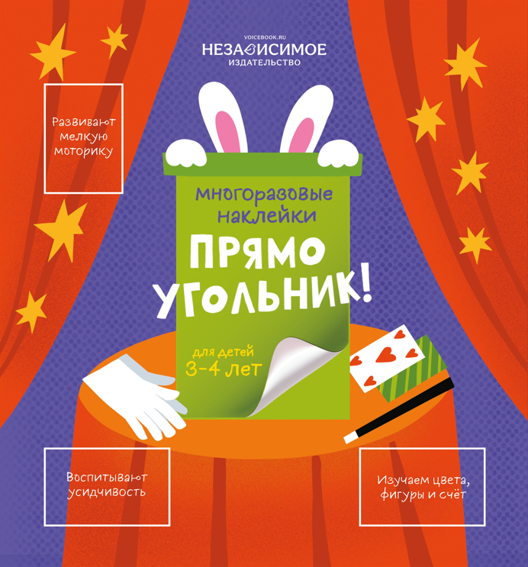 |  | 691 | Изучаем мир с наклейками ПРЯМОУГОЛЬНИК! | 115,00 | 115.00 |  | 229.00 | Изучаем мир с наклейками | мягкая | Издание для рзвивающего обучения |  | 10% | 19х20,5 | 8 | 3-4 | 978-5-907896-11-6 |  | -
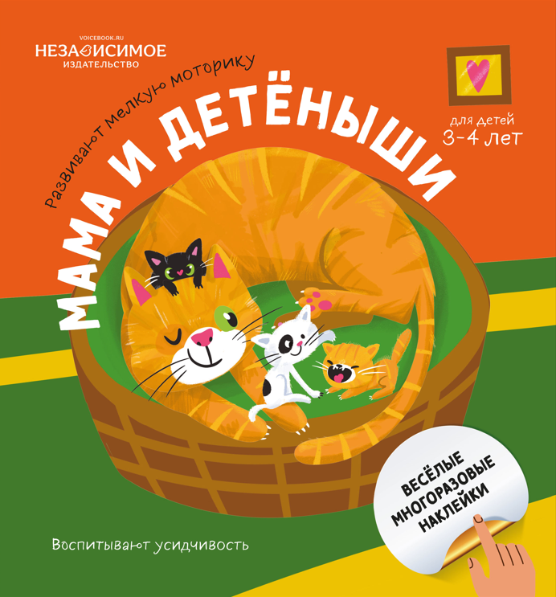 |  | 693 | Изучаем мир с наклейками МАМА И ДЕТЁНЫШИ! | 115,00 | 115.00 |  | 229.00 | Изучаем мир с наклейками | мягкая | Издание для рзвивающего обучения |  | 10% | 19х20,5 | 8 | 3-4 | 978-5-907896-13-0 |  | -
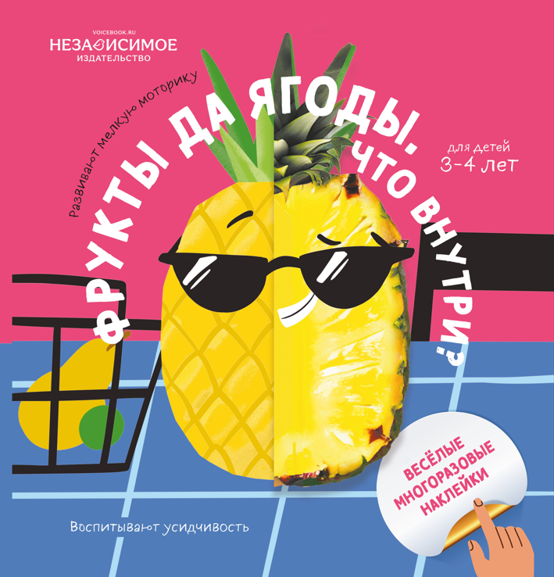 |  | 692 | Изучаем мир с наклейками ФРУКТЫ И ЯГОДЫ! Что внутри? | 115,00 | 115.00 |  | 229.00 | Изучаем мир с наклейками | мягкая | Издание для рзвивающего обучения |  | 10% | 19х20,5 | 8 | 3-4 | 978-5-907896-12-3 |  | -
 |  |  | Изучаем фиугры (книги-картон с вырубкой) |  |  |  |  |  |  |  |  |  |  |  |  |  |  | -
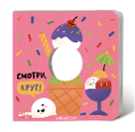 | https://www.voicebook.ru/product/smotri-krug | 629 | Смотри, круг (книжка-игрушка со сквозной вырубкой) | 212 | 212.00 |  | 362.00 | Изучаем фигуры | твердая | «Смотри, круг» – это книжка-игрушка, которая приглашает ребенка посмотреть на мир через призму геометрической фигуры. Благодаря сквозной вырубке книги можно показать на примере реальных вещей, где ребенок может увидеть предметы круглой формы. Покажите вашему малышу, как круг спрятан в форме тарелки, в снеговике или в ягодах вишни. Это помогает не только познакомиться с базовой геометрической формой, но и тренирует логическое восприятие пространства вокруг себя. Развитый с детства такой навык позволяет детям легче освоить точные науки. Книга отрисована современным художником и иллюстратором Анастасией Финк. Ее текстурные и яркие иллюстрации помогут удержать внимание ребенка и весело начать первое изучение фигур. | Серия «Изучаем фигуры» В серии представлено 4 книги: - Смотри, круг - Смотри, квадрат - Смотри, треугольник - Смотри, прямоугольник Книжки-картонки серии «Изучаем фигуры» разработаны для самых маленьких читателей, начинающих изучать мир. Цель этих книг – познакомить малышей с разными геометрическими фигурами и показать, где их можно встретить в обычной жизни. Благодаря сквозной вырубке ребенок сможет разглядеть круг в форме вишневых ягод, квадрат на шахматной доске и другие фигуры в привычных вещах. Книга напечатана на плотном картоне и имеет скругленные углы для безопасной игры детей. Глянцевая ламинация страниц обеспечивает защиту книги и делает иллюстрации особенно яркими и красочными. | 10% | 15х15 | 10 | 0+ | 978-5-907740-34-1 |  | -
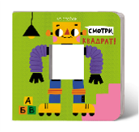 | https://www.voicebook.ru/product/smotri-kvadrat | 630 | Смотри, квадрат (книжка-игрушка со сквозной вырубкой) | 212 | 212.00 |  | 362.00 | Изучаем фигуры | твердая | «Смотри, квадрат» – это книжка-игрушка, которая приглашает ребенка посмотреть на мир через призму геометрической фигуры. Благодаря сквозной вырубке книги можно показать на примере реальных вещей, где ребенок может увидеть предметы квадратной формы. Покажите вашему малышу, как квадрат спрятан в форме окна дома, в ячейке шахматной доски или в кармашке рубашки. Это помогает не только познакомиться с базовой геометрической формой, но и тренирует логическое восприятие пространства вокруг себя. Развитый с детства такой навык позволяет детям легче освоить точные науки. Книга отрисована современным художником и иллюстратором Анастасией Финк. Ее текстурные и яркие иллюстрации помогут удержать внимание ребенка и весело начать первое изучение фигур. |  | 10% | 15х15 | 10 | 0+ | 978-5-907740-33-4 |  | -
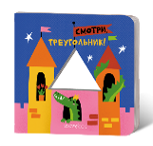 | https://www.voicebook.ru/product/smotri-treugolnik | 632 | Смотри, треугольник (книжка-игрушка со сквозной вырубкой) | 212 | 212.00 |  | 362.00 | Изучаем фигуры | твердая | «Смотри, треугольник» – это книжка-игрушка, которая приглашает ребенка посмотреть на мир через призму геометрической фигуры. Благодаря сквозной вырубке книги можно показать на примере реальных вещей, где ребенок может увидеть предметы треугольной формы. Покажите вашему малышу, как треугольник спрятан в форме горы, кусочка пиццы или праздничном колпаке. Это помогает не только познакомиться с базовой геометрической формой, но и тренирует логическое восприятие пространства вокруг себя. Развитый с детства такой навык позволяет детям легче освоить точные науки. Книга отрисована современным художником и иллюстратором Анастасией Финк. Ее текстурные и яркие иллюстрации помогут удержать внимание ребенка и весело начать первое изучение фигур. |  | 10% | 15х15 | 10 | 0+ | 978-5-907740-36-5 |  | -
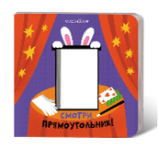 | https://www.voicebook.ru/product/smotri-pryamougolnik | 631 | Смотри, прямоугольник (книжка-игрушка со сквозной вырубкой) | 212 | 212.00 |  | 362.00 | Изучаем фигуры | твердая | «Смотри, прямоугольник» – это книжка-игрушка, которая приглашает ребенка посмотреть на мир через призму геометрической фигуры. Благодаря сквозной вырубке книги можно показать на примере реальных вещей, где ребенок может увидеть предметы прямоугольной формы. Покажите вашему малышу, как прямоугольник спрятан в форме экрана планшета, шляпы фокусника или в странице бумажной книги. Это помогает не только познакомиться с базовой геометрической формой, но и тренирует логическое восприятие пространства вокруг себя. Развитый с детства такой навык позволяет детям легче освоить точные науки. Книга отрисована современным художником и иллюстратором Анастасией Финк. Ее текстурные и яркие иллюстрации помогут удержать внимание ребенка и весело начать первое изучение фигур. |  | 10% | 15х15 | 10 | 0+ | 978-5-907740-35-8 |  | -
 |  |  | Книги Корнея Чуковского с НАКЛЕЙКАМИ |  |  |  |  |  |  |  |  |  |  |  |  |  |  | -
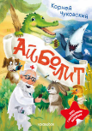 | https://voicebook.ru/product/aybolit-korney-chukovskiy-kniga-s-nakleykami | 683 | К. Чуковский Айболит (с наклейками) | 98 | 98.00 |  | 175.00 | Книги К.Чуковского с наклейками | мягкая | Приглашаем вашего малыша в доброе и увлекательное путешествие по страницам истории Корнея Чуковского «Айболит»! В этой книге юного читателя ждёт не только знакомая история в весёлых стихах, но и волшебный сюрприз — яркие наклейки для игры и творчества! Добрый доктор Айболит спешит на помощь к больным зверям — через леса и горы, через ветер и снег! Его ждут шалунья-лисичка, бедный зайчик с разорванной ножкой и другие звери, которым так нужна его забота. • Трогательные иллюстрации — погружают в мир доброй сказки • Лёгкие запоминающиеся стихи — развивают речь и память • Наклейки — помогают оживить историю и сделать чтение интерактивным Эта книга научит ребёнка состраданию, доброте и отзывчивости, а игра с наклейками сделает чтение ещё увлекательнее! |  | 10% | 15х21 | 19 | 0+ | 978-5-907896-04-8 |  | -
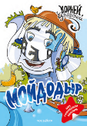 | https://voicebook.ru/product/moydodyr-korney-chukovskiy-kniga-s-nakleykami | 684 | К. Чуковский Мойдодыр (с наклейками) | 98 | 98.00 |  | 175.00 | Книги К.Чуковского с наклейками | мягкая | Отправляйтесь в увлекательное путешествие по страницам любимой сказки Корнея Чуковского «Мойдодыр»! Эта книга не только познакомит вашего ребёнка со стихами о чистоте и порядке, но и подарит ему интерактивное удовольствие — внутри вас ждут яркие наклейки! Главный герой — мальчик, от которого сбежали все вещи, потому что он не любил умываться. Но стоит появиться строгому Мойдодыру, и начинается настоящее приключение с мыльными пузырями, щётками и мочалками! • Красочные иллюстрации — оживят историю. • Весёлые наклейки — помогут ребёнку играть и запоминать сюжет. • Простой и запоминающийся ритм стихов — отлично подходит для чтения вслух. Идеальная книга для малышей, которые только учатся любить чистоту и радоваться |  | 10% | 15х21 | 19 | 0+ | 978-5-907896-05-5 |  | -
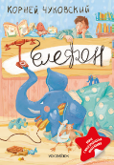 | https://voicebook.ru/product/telefon-knigna-s-nakleykami | 685 | К. Чуковский Телефон (с наклейками) | 98 | 98.00 |  | 175.00 | Книги К.Чуковского с наклейками | мягкая | Отправляйтесь в весёлое приключение вместе со сказкой Корнея Чуковского «Телефон»! В этой яркой книжке вашего малыша ждут не только озорные стихи, но и волшебный сюрприз — разноцветные наклейки для увлекательной игры! Герою книги целый день звонят по телефону разные звери: то слоны шоколада просят, то крокодилы срочно нуждаются в калошах! Но как же помочь всем-всем-всем? • Забавные иллюстрации — оживляют каждого персонажа • Ритмичные легко запоминающиеся стихи — развивают речь и чувство юмора • Весёлые наклейки — позволяют ребёнку участвовать в истории Эта книга подарит море смеха и научит малыша помогать друзьям, даже когда это очень-очень сложно! |  | 10% | 15х21 | 19 | 0+ | 978-5-907896-06-2 |  | -
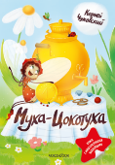 | https://voicebook.ru/product/muha-tsokotuha-korney-chukovskiy-kniga-s-nakleykami | 686 | К. Чуковский Муха-Цокотуха (с наклейками) | 98 | 98.00 |  | 175.00 | Книги К.Чуковского с наклейками | мягкая | Погрузитесь в мир веселья и доброты с любимой сказкой Корнея Чуковского «Муха-Цокотуха»! Эта яркая книга не только подарит вашему ребенку радость от чтения замечательных стихов, но и увлечёт интерактивной игрой — внутри вы найдёте красочные наклейки! Главная героиня — добрая и гостеприимная Муха, которая нашла денежку и устроила настоящий праздник с самоваром и вкусными угощениями. Но вдруг появляется злой Паук, и только отважный Комарик спешит на помощь! • Яркие, динамичные иллюстрации — оживляют сказочный мир. • Захватывающий сюжет в стихах — легко запоминается и развивает речь. • Наклейки — помогают ребёнку играть и участвовать в истории. Эта книга — прекрасный способ познакомить малышей с миром литературы, научить их дружбе, смелости и щедрости. |  | 10% | 15х21 | 19 | 0+ | 978-5-907896-07-9 |  | -
Рабочая тетрадь |  |  |  |  |  |  |  |  |  |  |  |  |  |  |  |  |  | -
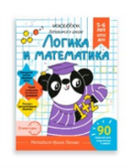 | https://www.voicebook.ru/product/rabochaya-tetrad-logika-i-matematika | 595 | Рабочая тетрадь «Логика и Математика». Готовимся к школе. Для детей 5-6 лет | 122 | 122.00 |  | 208.00 |  | мягкая | Математика и логика Пропись для детей 5-6 лет «Математика и логика» поможет ребенку освоить фундаментально важные для дошкольника навыки счета и логического мышления: познакомит с цифрами, научит базовым операциям вычисления и логическим правилам. В каждой тетради ребенка ждет 15 уроков, в каждом из которых по 5 заданий, направленных на разработку определенного навыка. Рекомендуем выделять по 20 минут в день на одно занятие. Программа прописи соответствует ФГОС ДОО. На каждой странице прописи ребенка будет ждать очаровательный Панда и его друзья, вместе с которыми ребенок будет учиться новому! Пропись поможет: · познакомить ребенка с цифрами · научить складывать, вычитать и сравнивать · узнать про величины и форме предметов · ориентироваться в пространстве · решать простые примеры и логические задачи Составитель прописи — Ирина Попова. Педагог, методист, основатель сообщества «Помощь молодому воспитателю» (100,7К подписчиков), автор игр и пособий для детей дошкольного возраста. Годы практики в детском саду позволили Ирине убедиться в том, что обучение детей должно быть максимально интересным. Свои идеи она воплощает в авторских пособиях, каждое из которых - это увлекательное путешествие ребенка в мир знаний. |  | 10% | 25,5х20х0,3 | 32 | 5-6 | 978-5-907740-03-7 |  | -
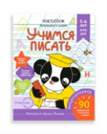 | https://www.voicebook.ru/product/rabochaya-tetrad-uchimsya-pisat | 596 | Рабочая тетрадь «Учимся писать». Готовимся к школе. Для детей 5-6 лет | 122 | 122.00 |  | 208.00 |  | мягкая | Пропись для детей 5-6 лет «Учимся писать» поможет ребенку освоить фундаментально важные для дошкольника навыки письма: правильно держать карандаш в руке, выполнять штриховку и ориентироваться на плоскости листа. В каждой тетради ребенка ждет 15 уроков, в каждом из которых по 5 заданий, направленных на разработку определенного навыка. Рекомендуем выделять по 20 минут в день на одно занятие. Программа прописи соответствует ФГОС ДОО. На каждой странице прописи ребенка будет ждать очаровательный Панда и его друзья, вместе с которыми ребенок будет учиться новому! Пропись поможет: Развить мелкую моторику научиться держать в руке ручку Ориентироваться на плоскости листа Выполнять штриховку Раскрашивать, не заходя за контур Развивать межполушарное взаимодействие Составитель прописи — Ирина Попова. Педагог, методист, основатель сообщества «Помощь молодому воспитателю» (100,7К подписчиков), автор игр и пособий для детей дошкольного возраста. Годы практики в детском саду позволили Ирине убедиться в том, что обучение детей должно быть максимально интересным. Свои идеи она воплощает в авторских пособиях, каждое из которых - это увлекательное путешествие ребенка в мир знаний. |  | 10% | 25,5х20х0,3 | 32 | 5-6 | 978-5-907740-04-4 |  | -
 | https://www.voicebook.ru/product/rabochaya-tetrad-razvivaem-rech | 597 | Рабочая тетрадь «Развиваем речь». Готовимся к школе. Для детей 5-6 лет | 122 | 122.00 |  | 208.00 |  | мягка | Пропись для детей 5-6 лет «Развиваем речь» поможет ребенку освоить фундаментально важные для дошкольника навыки речи: разовьет артикуляцию и дикцию, расширит словарный запас и подготовит к чтению. В каждой тетради ребенка ждет 15 уроков, в каждом из которых по 5 заданий, направленных на разработку определенного навыка. Рекомендуем выделять по 20 минут в день на одно занятие. Программа прописи соответствует ФГОС ДОО. На каждой странице прописи ребенка будет ждать очаровательный Панда и его друзья, вместе с которыми ребенок будет учиться новому! Пропись поможет: · подготовиться к чтению · расширить словарный запас · овладеть связной речью и основами грамоты · тренировать память Составитель прописи — Ирина Попова. Педагог, методист, основатель сообщества «Помощь молодому воспитателю» (100,7К подписчиков), автор игр и пособий для детей дошкольного возраста. Годы практики в детском саду позволили Ирине убедиться в том, что обучение детей должно быть максимально интересным. Свои идеи она воплощает в авторских пособиях, каждое из которых - это увлекательное путешествие ребенка в мир знаний. |  | 10% | 25,5х20х0,3 | 3225 | 5-6 | 978-5-907740-05-1 |  | -
КНИГИ |  |  |  |  |  |  |  |  |  |  |  |  |  |  |  |  |  | -
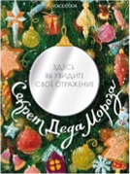 | https://www.voicebook.ru/product/sekret-deda-moroza | 592 | Секрет Деда Мороза (вырубка на обложке в форме новогодней игрушки и покрытие с зеркальным эффектом) | 835 | 835.00 |  | 1,419.00 | вне серии | твердая | Рано или поздно все дети начинают сомневаться в существовании Деда Мороза. Только ли ему под силу создать незабываемое чувство праздника и кто на самом деле новогодний волшебник? Скажем только, что порой ответы на эти вопросы ближе, чем кажется. А главный секрет Деда Мороза кроется в отражении зеркала. Для детей от 6-11 лет. |  | 10% | 23х30 | 72 | 0+ | 978-5-907740-01-3 |  | -
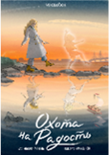 | https://www.voicebook.ru/product/ohota-na-radost | 593 | Охота на радость | 401 | 401.00 |  | 682.00 | вне серии | твердая | В каждом большом и серьёзном взрослом живет маленький ребенок — задорный, свободный и открытый. Для большинства людей эти внутренние дети невидимы, но только не для Вихорки. С помощью Деда он чинит счастье и напоминает взрослым о маленьких радостях жизни, позабытых в суматохе дней. Вот только сам Вихорка, мальчик, живущий на облаках, томится вопросами, которые не дают ему покоя: кто он такой и будет ли он бесконечно чинить чужую радость? Вихорка чувствует, что Дед что-то знает, но тот почему-то не спешит раскрывать правду. Для детей 8-11 лет |  | 10% | 24х17 | 96 | 6+ | 978-5-907740-02-0 |  | -
Роботенок |  |  |  |  |  |  |  |  |  |  |  |  |  |  |  |  |  | -
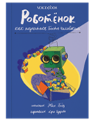 | https://www.voicebook.ru/product/robotyonok-kak-nauchitsya-byt-chelovekom | 00000577 | Роботёнок. Как научиться быть человеком | 369 | 369.00 |  | 627.00 | Роботенок | твердая | Что значит быть человеком и как им стать? Роботёнок, так называется ребёнок робота, отправляется к людям, чтобы научиться быть человеком. Он попадает к стеснительному мальчику Вале Ломоносикову, который и сам не уверен, что его можно назвать настоящим человеком. Роботёнок проживает все Валины неудачи вместе с ним и задаёт ему тысячу вопросов. Ответы на эти вопросы часто оказываются неоднозначными не только для Роботёнка, но и для Вали, который многому учится вместе с новым другом. Женя Боэз – детский писатель и поэт, победитель Корнейчуковской премии (2020). Иллюстрации к книге создала Лера Сидорова, финалистка Болонской книжной ярмарки 2022. | История Евгении Боэз про Роботёнка – это история дружбы, принятия себя и мира, в котором главному герою Валентину ещё не раз придётся столкнуться с трудностями. Тем не менее, мир этот вовсе не плох. Одноклассники-задиры однажды перестают зло подшучивать, строгая девочка Саша Озорнова, с которой страшно заговорить, оказывается доброй и приветливой – всё меняется к лучшему. Благодаря чуду? Отчасти, да. Валя точно может похвастаться, что в его жизни чудо случилось. Но не только оно поменяло жизнь к лучшему. Оказывается, если не злиться, не отчаиваться, не поддаваться неприятностям, а быть самим собой, это заметят и оценят. Оставаться человеком, вопреки всему – вот что усвоил Роботёнок, пока выполнял своё секретное задание. | 10% | 24х17 | 56 | 6+ | 978-5-907520-82-0 |  | -
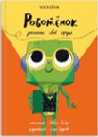 | https://www.voicebook.ru/product/predzakaz-robotyonok-raspahni-svoyo-serdtse | 00000578 | Роботёнок. Распахни своё сердце | 369 | 369.00 |  | 627.00 | Роботенок | твердая | Роботёнок улетел и оставил Валю наедине с мучительными вопросами: успел ли его друг добраться до Электрогорска и удалось ли доктороботам его спасти? Валя полон решимости найти Роботёнка, даже если для этого ему придется отправиться бесконечно далеко от дома — на Планету роботов. Но готовы ли рациональные железные существа впустить человека в свой мир и чем обернется для роботов эта встреча? |  | 10% | 24х17 | 56 | 6+ | 978-5-907520-92-9 |  | -
Хранительница Древа |  |  |  |  |  |  |  |  |  |  |  |  |  |  |  |  |  | -
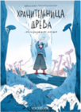 | https://www.voicebook.ru/product/hranitelnitsa-dreva-kniga-i-ischeznuvshaya-magiya | 00000580 | Хранительница древа. Исчезнувшая магия. | 369 | 369.00 |  | 627.00 | Хранительница древа | твердая | Четырнадцатилетняя Санни живет своей обычной жизнью: ходит в школу, помогает воспитывать младших брата и сестру. В очередное суматошное утро она не успевает закончить проект по биологии, и теперь ей грозит неуд. Чтобы закрыть предмет, Санни соглашается поехать на экскурсию в заповедник. Во время экскурсии Санни теряется и оказывается в густом тумане. Но вдруг видит мягкий свет — и переносится в другой мир, где все существа внезапно начали терять волшебные силы. Санни предстоит выяснить, куда исчезла магия, потому что вернуть ее — единственный способ попасть домой. | Перед вами волшебная трилогия, которая приглашает читателей в удивительное приключение по нескольким мирам, существование которых оказалось под угрозой. И только девочка с сияющим именем Санни сможет помочь вернуть исчезающую магию и спасти сердце четырёх миров. Но справиться с предстоящими испытаниями она сможет только если поверит в себя. Да, это история о взрослении, человеческом выборе, о вечных ценностях и о настоящей дружбе. Одна из тех сказок, которые могут стать любимыми, ведь в неё есть симпатичные магические существа, путешествия между мирами, необычная магия, мудрость природы и сильная главная героиня, вместе с которой читатели отправятся в большое сказочное приключение. | 10% | 14,5х20,5 | 112 | 6+ | 978-5-907520-81-3 |  | -
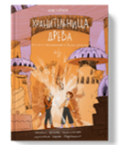 | https://www.voicebook.ru/product/hranitelnitsa-dreva-kniga-ii-ispytaniya-v-dikih-zemlyah | 00000581 | Хранительница древа. Испытания в Диких землях | 369 | 369.00 |  | 627.00 | Хранительница древа | твердая | Приключения Санни продолжаются! Вместе с Ики, наследным драконьим принцем, Санни отправляется во второй мир – Аараджакату. Это суровая земля, где ничто не постоянно и где Санни будет искать аватар древа Иннеаль. Девочка чувствует, что древу грозит опасность. Успеет ли она его спасти или будет слишком поздно? |  | 10% | 14,5х20,5 | 96 | 6+ | 978-5-907520-90-5 |  | -
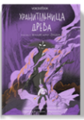 | https://www.voicebook.ru/product/hranitelnitsa-dreva-kniga-iii-vechnaya-noch-erihni | 00000582 | Хранительница древа. Вечная ночь Эрихни | 369 | 369.00 |  | 627.00 | Хранительница древа | твердая | Нижний мир, или Эрихни, это место вечной тьмы и пламени, куда когда-то давно были сосланы темные дриады вместе со своей могущественной и безжалостной предводительницей Катарой. Санни с друзьями предстоит не только встретиться со злодейкой лицом к лицу, но и побороть собственные страхи. |  | 10% | 14,5х20,5 | 112 | 6+ | 978-5-907520-91-2 |  | -
Опасные приключения Веры и Саши. |  |  |  |  |  |  |  |  |  |  |  |  |  |  |  |  |  | -
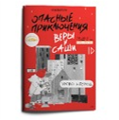 | https://www.voicebook.ru/product/uroven-gorod-kniga-v-myagkoy-oblozhke-opasnye-priklyucheniya-very-i-sashi | 00000461 | Опасные приключения Веры и Саши. Уровень: Город | 129.00 | 129.00 |  | 219.00 | Опасные приключения | Мягкая обложка | Одна книга в мягкой обложке. Когда Вера и Саша без разрешения залезли в папин ноутбук и включили игру с названием «Опасные приключения», они даже не подозревали, сколько испытаний их ждет впереди. В этих историях, они узнают, как одеться и что взять с собой в лес, что делать и что делать не нужно, если потерялся в лесной чаще, что предпринять, если оказался один на шумной городской площади и пытаешься найти тех, с кем пришел, и какой дорогой безопаснее всего добираться до дома вечером… |  | 10% | 17x24x0,3 | 32 | 0+ | 978-5-907520-22-6 |  | -
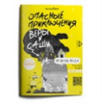 | https://www.voicebook.ru/product/uroven-voda-v-myagkoy-oblozhke-opasnye-priklyucheniya-very-i-sashi | 00000465 | Опасные приключения Веры и Саши. Уровень: Вода | 129.00 | 129.00 |  | 219.00 | Опасные приключения | Мягкая обложка | Одна книга в мягкой обложке. Когда Вера и Саша без разрешения залезли в папин ноутбук и включили игру с названием «Опасные приключения», они даже не подозревали, сколько испытаний их ждет впереди. В этих историях, они узнают, как одеться и что взять с собой в лес, что делать и что делать не нужно, если потерялся в лесной чаще, что предпринять, если оказался один на шумной городской площади и пытаешься найти тех, с кем пришел, и какой дорогой безопаснее всего добираться до дома вечером… |  | 10% | 17x24x0,3 | 32 | 0+ | 978-5-907520-23-3 |  | -
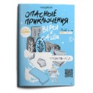 | https://www.voicebook.ru/product/uroven-led-kniga-v-myagkoy-oblozhke-opasnye-priklyucheniya-very-i-sashi | 00000462 | Опасные приключения Веры и Саши. Уровень: Лед | 129.00 | 129.00 |  | 219.00 | Опасные приключения | Мягкая обложка | Одна книга в мягкой обложке. Когда Вера и Саша без разрешения залезли в папин ноутбук и включили игру с названием «Опасные приключения», они даже не подозревали, сколько испытаний их ждет впереди. В этих историях, они узнают, как одеться и что взять с собой в лес, что делать и что делать не нужно, если потерялся в лесной чаще, что предпринять, если оказался один на шумной городской площади и пытаешься найти тех, с кем пришел, и какой дорогой безопаснее всего добираться до дома вечером… |  | 10% | 17x24x0,3 | 32 | 0+ | 978-5-907520-24-0 |  | -
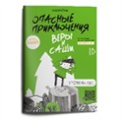 | https://www.voicebook.ru/product/uroven-les-kniga-v-myagkoy-oblozhke-opasnye-priklyucheniya-very-i-sashi | 00000466 | Опасные приключения Веры и Саши. Уровень: Лес | 129.00 | 129.00 |  | 219.00 | Опасные приключения | Мягкая обложка | Одна книга в мягкой обложке. Когда Вера и Саша без разрешения залезли в папин ноутбук и включили игру с названием «Опасные приключения», они даже не подозревали, сколько испытаний их ждет впереди. В этих историях, они узнают, как одеться и что взять с собой в лес, что делать и что делать не нужно, если потерялся в лесной чаще, что предпринять, если оказался один на шумной городской площади и пытаешься найти тех, с кем пришел, и какой дорогой безопаснее всего добираться до дома вечером… |  | 10% | 17x24x0,3 | 32 | 0+ | 978-5-907520-21-9 |  | -
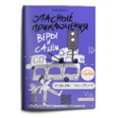 | https://www.voicebook.ru/product/uroven-transport-kniga-v-myagkoy-oblozhke-opasnye-priklyucheniya-very-i-sashi | 00000464 | Опасные приключения Веры и Саши. Уровень: Транспорт | 129.00 | 129.00 |  | 219.00 | Опасные приключения | Мягкая обложка | Одна книга в мягкой обложке. Когда Вера и Саша без разрешения залезли в папин ноутбук и включили игру с названием «Опасные приключения», они даже не подозревали, сколько испытаний их ждет впереди. В этих историях, они узнают, как одеться и что взять с собой в лес, что делать и что делать не нужно, если потерялся в лесной чаще, что предпринять, если оказался один на шумной городской площади и пытаешься найти тех, с кем пришел, и какой дорогой безопаснее всего добираться до дома вечером… |  | 10% | 17x24x0,3 | 32 | 0+ | 978-5-907520-25-7 |  | -
 | https://www.voicebook.ru/product/uroven-odni-doma-kniga-v-myagkoy-oblozhke-opasnye-priklyucheniya-very-i-sashi | 00000467 | Опасные приключения Веры и Саши. Уровень: Одни дома | 129.00 | 129.00 |  | 219.00 | Опасные приключения | Мягкая обложка | Одна книга в мягкой обложке. Когда Вера и Саша без разрешения залезли в папин ноутбук и включили игру с названием «Опасные приключения», они даже не подозревали, сколько испытаний их ждет впереди. В этих историях, они узнают, как одеться и что взять с собой в лес, что делать и что делать не нужно, если потерялся в лесной чаще, что предпринять, если оказался один на шумной городской площади и пытаешься найти тех, с кем пришел, и какой дорогой безопаснее всего добираться до дома вечером… |  | 10% | 17x24x0,3 | 32 | 0+ | 978-5-907520-26-4 |  | -
Опасные приключения Веры и Саши. Двусторонние книги |  |  |  |  |  |  |  |  |  |  |  |  |  |  |  |  |  | -
 | https://www.voicebook.ru/product/opasnye-priklyucheniya-very-i-sashi-uroven-voda-uroven-led | 00000443 | Опасные приключения Веры и Саши. Уровень: ВОДА.//Опасные приключения Веры и Саши. Уровень: ЛЕД. | 420.00 | 420.00 |  | 715.00 | Опасные приключения | твердая | Две книги под одной обложкой. Когда Вера и Саша без разрешения залезли в папин ноутбук и включили игру с названием «Опасные приключения», они даже не подозревали, сколько испытаний их ждет впереди. В этих историях, они узнают, как правильно вести себя у воды и чего не следует делать ни при каких обстоятельствах, даже если хорошо плаваешь, как грамотно укрыться от грозы, что предпринять, если или видишь тонущего человека, а также ребята освоят все тонкости поведения на тонком льду, который затрещал под ногами... |  | 10% | 24,5Х17,5Х1 | 64 | 6+ | 978-5-907520-04-2 |  | -
Книги о безопасности для самых маленьких |  |  |  |  |  |  |  |  |  |  |  |  |  |  |  |  |  | -
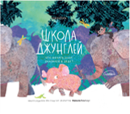 | https://www.voicebook.ru/product/shkola-dzhungley | 00000505 | Школа джунглей. Что делать, если оказался в беде? | 446.00 | 446.00 |  | 759.00 | Лиза Алерт | твердая | Слонёнок Фантик очень любопытный и веселый, но часто попадает в неприятности. А как себя вести, если попал в беду? В этой книге вы найдете три истории, которые помогут научить маленького ребенка безопасному поведению. Книги созданы при участии экспертов «Школа ЛизаАлерт» – людей, которые знают о безопасности все. Многолетние наработки экспертов помогли выбрать для сюжетов самые частые опасности, в которые попадают дети. Благодаря тому, что истории в книгах художественные, ребенку будет интересно изучать правила, а родителю - легче обсудить с ребенком тему безопасности. Внутри ребенка ждут не только истории о животных, но и увлекательные задания на логику и внимательность, чтобы чтение было еще интереснее! | Красочная книга для малышей 3-6 лет для полезного чтения с мамой о приключениях слоненка Фантика и его друзей, который учится быть осторожным и не теряться родителей. Она создана вместе со специалистами «ЛизаАлерт» и заслужила почетное место в топ-листе ярмарки non/fictio№24 в 2022 году | 10% | 25,5Х20,3 | 56 | 4-6 | 978-5-907520-05-9 |  | -
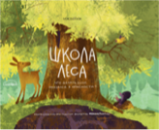 | https://www.voicebook.ru/product/shkola-lesa | 00000504 | Школа леса. Что делать, если оказался в опасности? | 446.00 | 446.00 |  | 759.00 | Лиза Алерт | твердая | В лесу растет старый ясень. Он многое повидал и знает множество историй, три из которых собирается поведать своему маленькому читателю. Эти истории расскажут, как вести себя в опасных ситуациях, и напомнят о самых важных правилах безопасности. Книги созданы при участии экспертов «Школа ЛизаАлерт» – людей, которые знают о безопасности все. Многолетние наработки экспертов помогли выбрать для сюжетов самые частые опасности, в которые попадают дети. Благодаря тому, что истории в книгах художественные, ребенку будет интересно изучать правила, а родителю - легче обсудить с ребенком тему безопасности. Внутри ребенка ждут не только истории о животных, но и увлекательные задания на логику и внимательность, чтобы чтение было еще интереснее! | Красочная и добрая книга для малышей 3-6 лет для полезного чтения с мамой о приключениях лесных жителей, которые учатся поведению на льду, дома без родителей и в густой чаще. Она создана вместе со специалистами «ЛизаАлерт» и заслужила почетное место в топ-листе ярмарки non/fictio№24 в 2022 году | 10% | 25,5Х20,3 | 56 | 4-6 | 978-5-907520-06-6 |  | -
Сказкотерапия для самых маленьких с наклейками |  |  |  |  |  |  |  |  |  |  |  |  |  |  |  |  |  | -
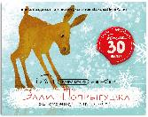 |  | 713 | Элли-Попрыгушка. Осторожно, тонкий лёд! | 170.00 | 170.00 |  | 307.00 | Сказкотерапия | мягкая | Герои этих книг — любопытные и весёлые жители леса и джунглей. Они постоянно попадают в раз- ные передряги, а вместе с ними ребёнок узнаёт, как правильно действовать в непростых ситуациях. Эти сказки не только увлекательны, но и учат самым важным правилам безопасности. С книгой малыш поймёт: — как выбрать дорогу домой; — что делать, если потерялся; — как вести себя у воды; — что предпринять, если провалился под лёд; — как поступить, если в дверь звонит незнакомец. Истории написаны при участии экспертов «Школа ЛизаАлерт» — людей, которые знают о безопасно- сти всё. Благодаря художественной форме ребёнку интересно следить за приключениями героев, а ро- дителям — проще обсудить с ним важные правила. Кроме сказок, в каждой книге есть увлекательные задания на внимание и логику, а также наклейки, ко- торые сделают чтение ещё более захватывающим. |  | 10% | 24x19,5x0,3 | 10 | 0+ | 978-5-907740-64-8 |  | -
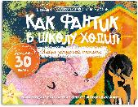 |  | 716 | Как Фантик в школу ходил. Тайна загадочной тропинки | 170.00 | 170.00 |  | 307.00 | Сказкотерапия | мягкая |  |  | 10% | 24x19,5х0,3 | 10 | 0+ | 978-5-907740-61-7 |  | -
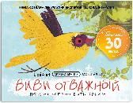 |  | 715 | ВиВи отважный. Почему хорошо быть ярким | 170.00 | 170.00 |  | 307.00 | Сказкотерапия | мягкая |  |  | 10% | 24x19,5x0,3 | 10 | 0+ | 978-5-907740-65-5 |  | -
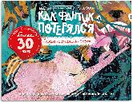 |  | 712 | Как Фантик потерялся. Зачем слонятам хобот | 170.00 | 170.00 |  | 307.00 | Сказкотерапия | мягкая |  |  | 10% | 24x19,5x0,3 | 10 | 0+ | 978-5-907740-63-1 |  | -
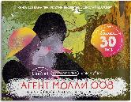 |  | 714 | Агент Молли 008. Секретная миссия с паролем | 170.00 | 170.00 |  | 307.00 | Сказкотерапия | мягкая |  |  | 10% | 24x19,5x0,3 | 10 | 0+ | 978-5-907740-66-2 |  | -
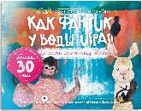 |  | 711 | Как Фвнтик у воды играл. Спасите мартышку Жюли | 170.00 | 170.00 |  | 307.00 | Сказкотерапия | мягкая |  |  | 10% | 24x19,5x0,3 | 10 | 0+ | 978-5-907740-62-4 |  | -
По следам героев |  |  |  |  |  |  |  |  |  |  |  |  |  |  |  |  |  | -
 | https://www.voicebook.ru/product/labrador-goldi-vernyy-drug-i-geroy | 00000479 | Лабрадор Голди | 207.00 | 207.00 |  | 352.00 | собаки-герои | мягкая | Рассказ основан на реальной истории собаки-поводыря Солти. В день, когда самолеты врезались в здание Всемирного торгового центра, он вывел по аварийной лестнице своего незрячего хозяина Омара Эдуардо Риверу с 71 этажа горящего здания Северной башни. В день терактов 11 сентября не только Солти проявил героизм — такой же подвиг совершила и другая собака-поводырь Розель. Она вывела своего незрячего хозяина Майкла Хингсона с 78 этажа. В 2002 году за помощь людям лабрадоры Солти и Розель были награждены почётной медалью имени активистки движения помощи животным Марии Дикин, высшей наградой для животных. | В 2022 году книга о лабрадоре Голди была отмечена экспертным советом ярмарки non/fictio№24 и вошла в топ-лист книг категории "Особое детство". | 10% | 19x26x0,3 | 36 | 6+ | 978-5-907520-27-1 |  | -
 | https://www.voicebook.ru/product/senbernar-berri-spasatel-v-gorah | 00000480 | Сенбернар Бэрри | 207.00 | 207.00 |  | 352.00 | собаки-герои | мягкая | Рассказ о спасателе в горах основан на реальной истории о собаке по кличке Барри. За годы службы на перевале Большой Сен-Бернар Барри спас более 40 человек. Одним из них был маленький мальчик – пёс нашел его после схода лавины и отнес на спине в монастырь. Весь мир помнит подвиги Барри. Сэмюэль Роджерс посвятил ему стихотворение «Великий сенбернар», а Генри Бордо – новеллу «La Neige sur les pas». Walt Disney Pictures даже создали о собаке телефильм «Барри из обители святого Бернара». И хотя со смерти Барри прошло уже много лет, в монастыре св. Бернара одна собака всегда носит его имя. | Из тысячи книг экспертный совет книжной ярмарки non/fictioN традиционно выбирает лучшие, составляя ТОП Лист. Книга «Сенбернар Бэрри. Спасатель в горах» вошла в ТОП ЛИСТ лучших книг NonFiction в 2023 году. | 10% | 19x26x0,3 | 36 | 6+ | 978-5-907520-28-8 |  | -
 | https://www.voicebook.ru/product/ovcharka-muhtar-chetveronogiy-spasatel | 00000481 | Овчарка Мухтар | 207.00 | 207.00 |  | 352.00 | собаки-герои | мягкая | У Мухтара из рассказа есть реальный прототип. Санитарная собака Мухтар за годы Великой Отечественной войны вытащила с полей сражений более 400 раненых воинов. Многие русские солдаты обязаны успехом операций и своей жизнью собакам. Верные и выносливые, они боролись с захватчиками, искали мины, совершали диверсии, передавали сообщения между частями и спасали раненых. Тысячи собак, чьи клички история не сохранила, внесли свой вклад в победу. | «Собаки-герои» – это серия художественных книг о собаках, верно служивших людям в разные эпохи. И в прошлом, и сейчас преданность, храбрость и любовь – все это живет в большом сердце главного друга человека — собаки. Все собаки, которым посвящены книги, имеют реальных прототипов. Истории о собаках-героях адаптированы для детского восприятия – текст легко читается, а современные иллюстрации гармонично дополняют повествование. Формат 190х260, 36 страниц. | 10% | 19x26x0,3 | 36 | 6+ | 978-5-907520-29-5 |  | -
Сказки в стиле великих художников. 22Х22 см, мягкая обложка |  |  |  |  |  |  |  |  |  |  |  |  |  |  |  |  |  | -
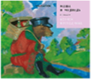 | https://www.voicebook.ru/product/masha-i-medved-v-stile-borisa-kustodieva-v-myagkoy-oblozhke | 14014м | Маша и Медведь в стиле Бориса Кустодиева | 153.00 | 153.00 |  | 274.00 | Сказки в стиле великих художников | Мягкая обложка | Создавая иллюстрации к этой веселой русской народной сказке о смекалистой озорной Машеньке и грозном, но наивном Медведе, наш иллюстратор вдохновлялся работами Бориса Кустодиева. Борис Кустодиев воспел красоту и жизнелюбие народной, провинциальной жизни, а его «кустодиевские женщины» давно уже стали неотъемлемой частью русской культуры. Посмотрите на ярких жизнерадостных героев сказки, на медведя в образе Федора Шаляпина — погрузитесь вместе с ними в быт и атмосферу купеческой жизни. Сравнивайте картинки из книги с оригиналами работ великих мастеров, ищите общие детали и улавливайте различия, обсуждайте цветовую палитру и особенности эпохи. Для этого не нужно быть искусствоведом, достаточно увлечься сказкой и иллюстрациями. В конце книги можно прочитать об основных этапах творческого развития художника и узнать интересные факты о нем. Сюда же мы поместили репродукции оригинальных работ, которыми вдохновлялся наш иллюстратор. А также наведите камеру на QR-код и посетите наш бесплатный виртуальный Музей VoiceBook. В зале музея можно подходить к картинам, рассматривать их и слушать аудиогид, разработанный искусствоведом специально для детей! Вас ждет большой мир искусства в компактной книге. | Издательство VoiceBook выпустило уникальную серию книг – сказки, проиллюстрированные в стиле и манере письма великих художников. Всего в серии 16 книг. Серию книг "Сказки в стиле великих художников" издательства можно читать или рассматривать, можно сравнивать иллюстрации с изображениями оригинальных работ великих мастеров, искать повторяющиеся детали, обсуждать отличия в композициях и сюжетах, цветовую палитру и особенности эпохи. Для этого достаточно взять в руки книгу и погрузиться в ее сказочно-художественный мир. | 10% | 22х22х0,2 | 16 | 0+ | 978-5-907399-42-6 |  | -
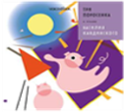 | https://www.voicebook.ru/product/tri-porosenka-v-stile-vasiliya-kandinskogo-v-myagkoy-oblozhke | 14006м | Три Поросенка в стиле Василия Кандинского | 153.00 | 153.00 |  | 274.00 | Сказки в стиле великих художников | Мягкая обложка | Известная каждому история про трех поросят и их домики в этот раз приобретает совершенно новое звучание благодаря необычным абстрактным рисункам в манере Василия Кандинского. Яркие линии и бесформенные фигуры, в которых можно узнать жизнерадостных розовых поросят и зловещего серого волка, развивают в ребенке воображение и абстрактное мышление, знакомят с авангардной традицией в искусстве и вызывают интерес к новым форматам в искусстве и живописи. Новую серию книг издательства можно читать или рассматривать, можно сравнивать иллюстрации с изображениями оригинальных работ мастеров, искать повторяющиеся детали, улавливать различия, обсуждать цветовую палитру и особенности эпохи. Для этого достаточно увлечься сказкой и способом отобразить ее в живописи. |  | 10% | 22х22х0,2 | 16 | 0+ | 978-5-907399-84-6 |  | -
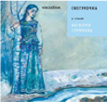 | https://www.voicebook.ru/product/snegurochka-v-stile-vasiliya-surikova-v-myagkoy-oblozhke | 14010м | Снегурочка в стиле Василия Сурикова | 153.00 | 153.00 |  | 274.00 | Сказки в стиле великих художников | Мягкая обложка | Создавая иллюстрации к сказке о девочке из снега (Снегурочка), мы вдохновлялись картинами Василия Сурикова, художника, чье творчество полнится образами и сюжетами из истории России, сценами народной жизни. Русская народная сказка о Снегурочке всегда занимала умы писателей, художников и композиторов — вспомнить хотя бы пьесу Островского или оперу Римского-Корсакова. Может, секрет в том, что в ней как нигде отразилась та самая загадочная душа, кроткая и непорочная? Создавая иллюстрации к сказке о девочке из снега, мы вдохновлялись картинами Василия Сурикова, художника, чье творчество полнится образами и сюжетами из истории России, сценами народной жизни. Сможете угадать, какая из иллюстраций повторяет композицию «Боярыни Морозовой», а какая — знаменитой картины «Меншиков в Березове»? Сравнивайте картинки из книги с оригиналами работ великого мастера, ищите общие детали и улавливайте различия, обсуждайте цветовую палитру и особенности эпохи. Для этого не нужно быть искусствоведом, достаточно увлечься сказкой и иллюстрациями. В конце книги можно прочитать об основных этапах творческого развития художника и узнать интересные факты о нем. Сюда же мы поместили репродукции оригинальных работ, которыми вдохновлялся наш иллюстратор. А также наведите камеру на QR-код и посетите наш бесплатный виртуальный Музей VoiceBook. В зале музея можно подходить к картинам, рассматривать их и слушать аудиогид, разработанный искусствоведом специально для детей! Вас ждет большой мир искусства в компактной книге. |  | 10% | 22х22х0,2 | 16 | 0+ | 978-5-907399-73-0 |  | -
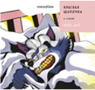 | https://www.voicebook.ru/product/krasnaya-shapochka-v-stile-pop-art-v-myagkoy-oblozhke | 14003м | Красная Шапочка в стиле Поп-Арт | 153.00 | 153.00 |  | 274.00 | Сказки в стиле великих художников | Мягкая обложка | История о Красной Шапочке в новой книге – это сказка, проиллюстрированная через призму стиля поп-арт и его знаменитых идеологов – Энди Уорхола и Роя Лихтенштейна. Поп-арт появился в Англии в ХХ веке как развлечение и отрицание абстрактного экспрессионизма. Основной идеей направления стала демонстрация вещественного мира, образов продуктов потребления. Художники изображали на своих картинах популярных певцов, упаковки от печенья, банки газированных напитков и рекламные знаки товаров. Знаменитые на весь мир работы Энди Уорхола и Роя Лихтенштейна послужили вдохновением для иллюстратора, создавшего свои рисунки к сказке «Красная шапочка». Новую серию книг издательства можно читать или рассматривать, можно сравнивать иллюстрации с изображениями оригинальных работ великих мастеров, искать повторяющиеся детали, обсуждать отличия в композициях и сюжетах, цветовую палитру и особенности эпохи. Для этого достаточно взять в руки книгу и погрузиться в ее сказочно-художественный мир. |  | 10% | 22х22х0,2 | 16 | 0+ | 978-5-907399-68-6 |  | -
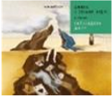 | https://www.voicebook.ru/product/alisa-v-strane-chudes-v-stile-salvadora-dali-v-myagkoy-oblozhke | 14007м | Алиса в стране чудес в стиле Сальвадора Дали | 153.00 | 153.00 |  | 274.00 | Сказки в стиле великих художников | Мягкая обложка | Восхитительный пересказ истории о девочке Алисе, попавшей в страну чудес, – это сказка, рассказанная сквозь призму магического стиля великого художника, Сальвадора Дали. Знаменитые работы мастера иллюзий и загадочных, манящих иллюстраций послужили вдохновением для иллюстратора, создавшего свои рисунки к сказке «Алиса в стране чудес». Новую серию книг издательства можно читать или рассматривать, можно сравнивать иллюстрации с изображениями оригинальных работ мастеров, искать повторяющиеся детали, улавливать различия, обсуждать цветовую палитру и особенности эпохи. Для этого достаточно увлечься сказкой и способом отобразить ее в живописи. |  | 10% | 22х22х0,2 | 16 | 0+ | 978-5-907399-46-4 |  | -
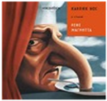 | https://www.voicebook.ru/product/karlik-nos-v-stile-rene-magritta-v-myagkoy-oblozhke | 14012м | Карлик Нос в стиле Рене Магритта | 153.00 | 153.00 |  | 274.00 | Сказки в стиле великих художников | Мягкая обложка | В сказке «Карлик Нос» странные и удивительные вещи происходят на каждой странице — прямо как на полотнах Рене Магритта. Сны и видения, превращения и трансформации, чудеса и тайны — чем не сюжет одной из картин мастера сюрреализма? Вместе с героями сказки мы приглашаем вас в удивительный мир Магритта, где в небе парит человек без лица в костюме и котелке, иногда идет дождь из багетов, а нос вдруг превратится в столовую ложку в тарелке супа. Сравнивайте картинки из книги с оригиналами работ великого мастера, ищите общие детали и улавливайте различия, обсуждайте цветовую палитру и особенности эпохи. Для этого не нужно быть искусствоведом, достаточно увлечься сказкой и иллюстрациями. В конце книги можно прочитать об основных этапах творческого развития художника и узнать интересные факты о нем. Сюда же мы поместили репродукции оригинальных работ, которыми вдохновлялся наш иллюстратор. А также наведите камеру на QR-код и посетите наш бесплатный виртуальный Музей VoiceBook. В зале музея можно подходить к картинам, рассматривать их и слушать аудиогид, разработанный искусствоведом специально для детей! Вас ждет большой мир искусства в компактной книге. |  | 10% | 22х22х0,2 | 16 | 0+ | 978-5-907399-67-9 |  | -
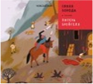 | https://www.voicebook.ru/product/sinyaya-boroda-v-stile-pitera-breygelya-v-myagkoy-oblozhke | 14005м | Синяя Борода в стиле Питера Брейгеля | 153.00 | 153.00 |  | 274.00 | Сказки в стиле великих художников | Мягкая обложка | Зловещая и мистическая история о Синей бороде рассказана при помощи точных и иронических иллюстраций в манере Брейгеля Старшего. Средневековый флер стиля художника, обилие деталей и подробностей превращают сказку в историческое полотно, рассказывая заодно и о давно ушедшей эпохе, знакомя с непривычным колоритом. Листая страницы книги, ребенок может познакомиться с еще одним направлением живописи и заинтересоваться минувшими эпохами. Новую серию книг издательства можно читать или рассматривать, можно сравнивать иллюстрации с изображениями оригинальных работ мастеров, искать повторяющиеся детали, улавливать различия, обсуждать цветовую палитру и особенности эпохи. Для этого достаточно увлечься сказкой и способом отобразить ее в живописи. |  | 10% | 22х22х0,2 | 16 | 0+ | 978-5-907399-72-3 |  | -
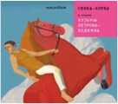 | https://www.voicebook.ru/product/sivka-burka-v-stile-kuzmy-petrova-vodkina-v-myagkoy-oblozhke | 14016м | Сивка-Бурка в стиле Кузьмы Петрова-Водкина | 153.00 | 153.00 |  | 274.00 | Сказки в стиле великих художников | Мягкая обложка | Огненный конь вдохновил нас на иллюстрации к сказке о другом необычном и сказочном скакуне — Сивке-Бурке. Самая знаменитая картина Петрова-Водкина — «Купание красного коня». И конечно же этот огненный конь не мог не вдохновить нас на иллюстрации к сказке о другом необычном и сказочном скакуне — Сивке-Бурке. Обратите внимание на особенности стиля Петрова-Водкина, которые наш иллюстратор перенес в книгу: эффект «сферической перспективы», когда пространство в картине воспринимается как будто внутри стеклянного шара; яркие цвета; лики, будто списанные с русских икон. Сравнивайте картинки из книги с оригиналами работ великого мастера, ищите общие детали и улавливайте различия, обсуждайте цветовую палитру и особенности эпохи. Для этого не нужно быть искусствоведом, достаточно увлечься сказкой и иллюстрациями. В конце книги можно прочитать об основных этапах творческого развития художника и узнать интересные факты о нем. Сюда же мы поместили репродукции оригинальных работ, которыми вдохновлялся наш иллюстратор. А также наведите камеру на QR-код и посетите наш бесплатный виртуальный Музей VoiceBook. В зале музея можно подходить к картинам, рассматривать их и слушать аудиогид, разработанный искусствоведом специально для детей! Вас ждет большой мир искусства в компактной книге. |  | 10% | 22х22х0,2 | 16 | 0+ | 978-5-907399-71-6 |  | -
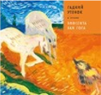 | https://www.voicebook.ru/product/gadkiy-utenok-v-stile-van-goga-v-myagkoy-oblozhke | 14008м | Гадкий Утенок в стиле Винсента Ван Гога | 153.00 | 153.00 |  | 274.00 | Сказки в стиле великих художников | Мягкая обложка | Новая серия издательства VoiceBook- любимые сказки, проиллюстрированные в манере письма известных художников. Грустная добрая сказка со счастливым концом о бедном утенке сопровождается красочными рисунками в манере великого голландского художника Винсента Ван Гога. Экспрессивные и отчаянные, яркие и трогательные работы мастера послужили источником вдохновения для иллюстратора, создавшего свои рисунки к сказке «Гадкий утенок». Необычные иллюстрации позволяют познакомить ребенка с разными стилями в живописи. Новую серию книг издательства можно читать или рассматривать, можно сравнивать иллюстрации с изображениями оригинальных работ великих мастеров, искать повторяющиеся детали, обсуждать отличия в композициях и сюжетах, цветовую палитру и особенности эпохи. Для этого достаточно взять в руки книгу и погрузиться в ее сказочно-художественный мир. Формат книги 15х15 см. Толстые картонные страницы, глянцевое покрытие. |  | 10% | 22х22х0,2 | 16 | 0+ | 978-5-907399-66-2 |  | -
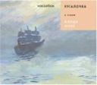 | https://www.voicebook.ru/product/rusalochka-v-stile-kloda-mone-v-myagkoy-oblozhke | 14009м | Русалочка в стиле Клода Моне | 153.00 | 153.00 |  | 274.00 | Сказки в стиле великих художников | Мягкая обложка | Новая серия издательства VoiceBook- любимые сказки, проиллюстрированные в манере письма известных художников. Нежная сказка о влюбленной русалочке в новом издании – это легкая дымка грусти и туманные просторы волн в манере великого импрессиониста Клода Моне. Характерные для мастера голубые и сизые тона, размытые контуры и пастельные тона стали идеальным фоном для истории о подводном царстве и маленькой русалочке, которая так хотела попасть в мир людей. Вдохновением для иллюстратора, создавшего свои рисунки к сказке «Русалочка», стали знаменитые работы Клода Моне. Так он смог передать художественным языком поэтическую историю знаменитого датского сказочника. Новую серию книг издательства можно читать или рассматривать, можно сравнивать иллюстрации с изображениями оригинальных работ великих мастеров, искать повторяющиеся детали, обсуждать отличия в композициях и сюжетах, цветовую палитру и особенности эпохи. |  | 10% | 22х22х0,2 | 16 | 0+ | 978-5-907399-70-9 |  | -
 | https://www.voicebook.ru/product/snezhnaya-koroleva-v-stile-pablo-pikasso-v-myagkoy-oblozhke | 14002м | Снежная Королева в стиле Пабло Пикассо | 153.00 | 153.00 |  | 274.00 | Сказки в стиле великих художников | Мягкая обложка | Новая серия издательства VoiceBook- любимые сказки, проиллюстрированные в манере письма известных художников. Переложение всем известной зимней сказки о Снежной королеве в новом издании – это история о любви и надежде, рассказанная при помощи ярких и живых мазков и фигур в стиле позднего Пикассо. Угловатые и страстные картины Пикассо в манере кубизма стали источником вдохновения для иллюстратора, создавшего свои рисунки к сказке «Снежная королева», чтобы передать художественным языком и геометрическими форматами рассказ о девочке Герде и мальчике Кае. Новую серию книг издательства можно читать или рассматривать, можно сравнивать иллюстрации с изображениями оригинальных работ мастеров, искать повторяющиеся детали, улавливать различия, обсуждать цветовую палитру и особенности эпохи. Для этого достаточно увлечься сказкой и способом отобразить ее в живописи. Формат книги 15х15 см. Толстые картонные страницы, глянцевое покрытие. |  | 10% | 22х22х0,2 | 16 | 0+ | 978-5-907399-74-7 |  | -
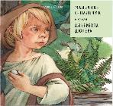 | https://www.voicebook.ru/product/malchik-s-palchik-v-stile-albrehta-dyurera-v-myagkoy-oblozhke | 14013м | Мальчик-с-пальчик в стиле Альбрехта Дюрера | 153.00 | 153.00 |  | 274.00 | Сказки в стиле великих художников | Мягкая обложка | Мы переосмыслили наследие великого Альбрехта Дюрера— его гравюры, портреты и рисунки — и по их мотивам создали иллюстрации к одноименной сказке Мальчик-с-пальчик. Альбрехт Дюрер прославился как один из величайших живописцев эпохи Возрождения. Он поднял искусство гравюры до невиданных высот, придумав сложную технику резки картины на меди или дереве — гравюру, а также открыл жанр автопортрета. Свой первый автопортрет он написал в возрасте 13 лет! Наверняка Дюрер в детстве слышал от матери сказку о другом одаренном и смекалистом ребенке — Мальчике-с-пальчик. Сравнивайте картинки из книги с оригиналами работ великого мастера, ищите общие детали и улавливайте различия, обсуждайте цветовую палитру и особенности эпохи. Для этого не нужно быть искусствоведом, достаточно увлечься сказкой и иллюстрациями. В конце книги можно прочитать об основных этапах творческого развития художника и узнать интересные факты о нем. Сюда же мы поместили репродукции оригинальных работ, которыми вдохновлялся наш иллюстратор. А также наведите камеру на QR-код и посетите наш бесплатный виртуальный Музей VoiceBook. В зале музея можно подходить к картинам, рассматривать их и слушать аудиогид, разработанный искусствоведом специально для детей! «Сказки в стиле великих художников» — это популярные сказки с иллюстрациями в стиле работ известных во всем мире мастеров разных эпох и направлений. Вас ждет большой мир искусства в компактной книге. |  | 10% | 22х22х0,2 | 16 | 0+ | 978-5-907399-41-9 |  | -
 | https://www.voicebook.ru/product/dyuymovochka-v-stile-marka-shagala-v-myagkoy-oblozhke | 14001м | «Дюймовочка» в стиле Марка Шагала | 153.00 | 153.00 |  | 274.00 | Сказки в стиле великих художников | Мягкая обложка | Нежная и аллегорическая история о девочке размером с наперсток сопровождается фантасмагорическими и воздушными рисунками в манере русско-французского художника Марка Шагала. Наивное и окрыленное творчество великого художника стало источником вдохновения для иллюстратора, чтобы рассказать историю странствий крошечной Дюймовочки, поведать о ее добром сердце и о маленьком сказочном мире. Листая страницы книги, ребенок может познакомиться с направлением авангардистской живописи и открыть для себя Марка Шагала. В дополнение к книге вас ждет бесплатный виртуальный Музей VoiceBook. Просто наведите камеру на QR-код. В зале музея можно подходить к картинам, рассматривать их и слушать аудиогид, разработанный искусствоведом специально для детей! |  | 10% | 22х22х0,2 | 16 | 0+ | 978-5-907399-45-7 |  | -
 | https://www.voicebook.ru/product/rapuntsel-v-stile-alfonsa-muhi-v-myagkoy-oblozhke | 14015м | «Рапунцель» в стиле Альфонса Мухи | 153.00 | 153.00 |  | 274.00 | Сказки в стиле великих художников | Мягкая обложка | Классическая сказка о влюбленной девушке с волшебными волосами и злой мачехой разворачивается на фоне иллюстраций в стиле знаменитого чешского художника Альфонса Мухи. Завитки волос Рапунцель, словно стебли растений, не знают прямых линий, а цветовая палитра иллюстраций прямо отсылает к самым знаменитым работам художника. Сравнивайте картинки из книги с оригиналами работ великого мастера, ищите общие детали и улавливайте различия. В дополнение к книге вас ждет бесплатный виртуальный Музей VoiceBook. Просто наведите камеру на QR-код. В зале музея можно подходить к картинам, рассматривать их и слушать аудиогид, разработанный искусствоведом специально для детей! |  | 10% | 22х22х0,2 | 16 | 0+ | 978-5-907399-69-3 |  | -
 | https://www.voicebook.ru/product/bremenskie-muzykanty-v-stile-rembrandta-2 | 14011м | «Бременские музыканты» в стиле Рембрандта | 153.00 | 153.00 |  | 274.00 | Сказки в стиле великих художников | Мягкая обложка | Сказка о бродячих музыкантах — это история о том, как животные находят новый дом. Их ждет долгий путь и хитрые разбойники, но друзья со всем справятся! Историю, многим знакомую по одноименному советскому мультику, сопровождают иллюстрации в стиле Рембрандта — мастера золотого века голландской живописи. С помощью этой книги можно начать первое знакомство ребенка с миром голландтского искусства: сравнивайте картинки из книги с оригиналами работ великого мастера, ищите общие детали и улавливайте различия. В дополнение к книге вас ждет бесплатный виртуальный Музей VoiceBook. Просто наведите камеру на QR-код. В зале музея можно подходить к картинам, рассматривать их и слушать аудиогид, разработанный искусствоведом специально для детей! |  | 10% | 22х22х0,2 | 16 | 0+ | 978-5-907399-43-3 |  | -
 | https://www.voicebook.ru/product/krasavitsa-i-chudovische-v-stile-gustava-klimta-v-myagkoy-oblozhke | 14004м | «Красавица и чудовище» в стиле Климта | 153.00 | 153.00 |  | 274.00 | Сказки в стиле великих художников | Мягкая обложка | История любви заколдованного принца и доброй девушки из старой сказки разворачивается на фоне проникновенных, облитых золотом образов героев и изысканных орнаментов, привычных для Климта, непревзойденного мастера модерна. Книга идеально подойдет для знакомства ребенка с авангардными течениями в живописи. Сравнивайте картинки из книги с оригиналами работ великого Климта, ищите общие детали и улавливайте различия. В дополнение к книге вас ждет бесплатный виртуальный Музей VoiceBook. Просто наведите камеру на QR-код. В зале музея можно подходить к картинам, рассматривать их и слушать аудиогид, разработанный искусствоведом специально для детей! |  | 10% | 22х22х0,2 | 16 | 0+ | 978-5-907399-44-0 |  | -
 | https://voicebook.ru/product/maugli-v-stile-polya-gogena | 653 | "Маугли" в стиле Поля Гогена | 153.00 | 153.00 |  | 274.00 | Сказки в стиле великих художников | Мягкая обложка | Новинка легендарной серии "Сказки в стиле великих художников" - "Маугли в стиле Поля Гогена". Классическая история Киплинга о мальчике, воспитанном волками, перенесет читателя в жаркую Индию с ее непроходимыми джунглями, где декорациями служат яркие и полные жизнелюбия иллюстрации в стиле Гогена, а именно его таитянского периода. Текст представлен в сокращенной, но не менее увлекательной форме. Книга идеально подойдет для знакомства ребенка с искусством, она научит выделять гогеновский стиль среди других художников и приоткроет для ребенка завесу мира живописи. |  | 10% | 22х22х0,2 | 16 | 0+ | 978-5-907740-48-8 |  | -
 | https://voicebook.ru/product/tsarevna-lyagushka-v-stile-mihaila-vrubelya | 654 | "Царевна Лягушка" в стиле Михаила Врубеля | 153.00 | 153.00 |  | 274.00 | Сказки в стиле великих художников | Мягкая обложка | Романтичная сказка "Царевна-лягушка" о силе любви и взаимопомощи обретает новое прочтение в ярких, словно драгоценности, иллюстрациях в стиле Врубеля. Под обложкой книги вы найдете Василису Премудрую, обратившейся лебедью, точно на картине художника "Царевна-лебедь", и Ивана Царевича в виде врубелевского "Демона". Текст сказки представлен в сокращенной, но не менее увлекательной форме. Книга идеально подойдет для знакомства ребенка с искусством, она научит выделять врубелевский стиль среди других художников и приоткроет для ребенка завесу мира живописи. |  | 10% | 22х22х0,2 | 16 | 0+ | 978-5-907740-49-5 |  | -
 | https://voicebook.ru/product/seriya-skazki-v-stile-velikih-hudozhnikov-nabor-iz-8-knig-v-myagkoy-oblozhke | 662 | Серия «Сказки в стиле великих художников»: набор из 8 книг в мягкой обложке | 1095.00 | 1,095.00 |  | 2,191.00 | Сказки в стиле великих художников | Мягкая обложка | В комплект входят: «Дюймовочка» в стиле Марка Шагала, «Снегурочка» в стиле Василия Сурикова, «Бременские музыканты» в стиле Рембрандта, «Маша и медведь» в стиле Бориса Кустодиева, «Гадкий утенок» в стиле Ван Гога, «Сивка-Бурка» в стиле Кузьмы Петрова-Водкина, «Маугли» в стиле Поля Гогена, «Царевна-лягушка» в стиле Михаила Врубеля. |  | 10% | 22х22х0,2 |  | 0+ | 465-7-826170-40-8 |  | -
 | https://voicebook.ru/product/seriya-skazki-v-stile-velikih-hudozhnikov-nabor-iz-10-knig-v-myagkoy-oblozhke | 663 | Серия «Сказки в стиле великих художников»: набор из 10 книг в мягкой обложке | 1369.00 | 1,369.00 |  | 2,739.00 | Сказки в стиле великих художников | Мягкая обложка | В комплект входят: «Рапунцель» в стиле Альфонса Мухи, «Русалочка» в стиле Клода Моне, «Снежная Королева» в стиле Пабло Пикассо, «Мальчик-с-пальчик» в стиле Альбрехта Дюрера, «Красная Шапочка» в стиле Поп-Арт, «Красавица и Чудовище» в стиле Густова Климта, «Карлик Нос» в стиле Рене Магритта, «Синяя Борода» в стиле Питера Брейгеля, «Алиса в стране чудес» в стиле Сальвадора Дали, «Три поросенка» в стиле Василия Кандинского. |  | 10% | 22х22х0,2 |  | 0+ | 465-7-826170-41-5 |  | -
 | https://voicebook.ru/product/seriya-skazki-v-stile-velikih-hudozhnikov-nabor-iz-18-knig-v-myagkoy-oblozhke | 656 | Серия «Сказки в стиле великих художников»: набор из 18 книг в мягкой обложке | 2475.00 | 2,475.00 |  | 4,950.00 | Сказки в стиле великих художников | Мягкая обложка | Истории в этой серии книг – знакомые с детства сказки, которые нам рассказывали на ночь или в тихий час. Среди них, например, сказка братьев Гримм «Бременские музыканты», многим известная по одноименному советскому мультику. Яркие герои этих историй – ведьмы, храбрые девчонки и мальчишки и необычные животные – успели занять свое место во взрослении и научить доброте, смелости, честности и дружбе. Соберите всю серию уникальных сказок и изучайте искусство вместе с детьми. Погружайтесь в большой мир искусства через любимые сюжеты! |  | 10% | 22х22х0,2 |  | 0+ | 465-7-826170-35-4 |  | -
Сказки в стиле великих художников. 15Х15 см, картон
 | https://voicebook.ru/product/krasnaya-shapochka-v-stile-pop-art | 14003 | Красная Шапочка в стиле Поп-Арт | 289.00 | 289.00 |  | 495.00 | Сказки в стиле великих художников | Твердая обложка | Новая серия издательства VoiceBook- любимые сказки, проиллюстрированные в манере письма известных художников. Переложение всем известной зимней сказки о Снежной королеве в новом издании – это история о любви и надежде, рассказанная при помощи ярких и живых мазков и фигур в стиле позднего Пикассо. Угловатые и страстные картины Пикассо в манере кубизма стали источником вдохновения для иллюстратора, создавшего свои рисунки к сказке «Снежная королева», чтобы передать художественным языком и геометрическими форматами рассказ о девочке Герде и мальчике Кае. Новую серию книг издательства можно читать или рассматривать, можно сравнивать иллюстрации с изображениями оригинальных работ мастеров, искать повторяющиеся детали, улавливать различия, обсуждать цветовую палитру и особенности эпохи. Для этого достаточно увлечься сказкой и способом отобразить ее в живописи. Формат книги 15х15 см. Толстые картонные страницы, глянцевое покрытие. |  | 10% | 15,5х15,5х1,5 | 14 | 0+ | 978-5-907237-11-7 |  | -
 | https://voicebook.ru/product/sivka-burka-v-stile-kuzmy-petrova-vodkina | 14016 | Сивка Бурка в стиле Кузьмы Петрова-Водкина | 289.00 | 289.00 |  | 495.00 | Сказки в стиле великих художников | Твердая обложка | Новая серия издательства VoiceBook- любимые сказки, проиллюстрированные в манере письма известных художников. Переложение всем известной зимней сказки о Снежной королеве в новом издании – это история о любви и надежде, рассказанная при помощи ярких и живых мазков и фигур в стиле позднего Пикассо. Угловатые и страстные картины Пикассо в манере кубизма стали источником вдохновения для иллюстратора, создавшего свои рисунки к сказке «Снежная королева», чтобы передать художественным языком и геометрическими форматами рассказ о девочке Герде и мальчике Кае. Новую серию книг издательства можно читать или рассматривать, можно сравнивать иллюстрации с изображениями оригинальных работ мастеров, искать повторяющиеся детали, улавливать различия, обсуждать цветовую палитру и особенности эпохи. Для этого достаточно увлечься сказкой и способом отобразить ее в живописи. Формат книги 15х15 см. Толстые картонные страницы, глянцевое покрытие. |  | 10% | 15,5х15,5х1,5 | 14 | 0+ | 978-5-907399-31-0 |  | -
 | https://www.voicebook.ru/product/snezhnaya-koroleva-v-stile-pablo-pikasso | 14002 | Снежная Королева в стиле Пабло Пикассо | 289.00 | 289.00 |  | 495.00 | Сказки в стиле великих художников | Твердая обложка | серия издательства VoiceBook- любимые сказки, проиллюстрированные в манере письма известных художников. Переложение всем известной зимней сказки о Снежной королеве в новом издании – это история о любви и надежде, рассказанная при помощи ярких и живых мазков и фигур в стиле позднего Пикассо. Угловатые и страстные картины Пикассо в манере кубизма стали источником вдохновения для иллюстратора, создавшего свои рисунки к сказке «Снежная королева», чтобы передать художественным языком и геометрическими форматами рассказ о девочке Герде и мальчике Кае. Новую серию книг издательства можно читать или рассматривать, можно сравнивать иллюстрации с изображениями оригинальных работ мастеров, искать повторяющиеся детали, улавливать различия, обсуждать цветовую палитру и особенности эпохи. Для этого достаточно увлечься сказкой и способом отобразить ее в живописи. Формат книги 15х15 см. Толстые картонные страницы, глянцевое покрытие. |  | 10% | 15,5х15,5х1,5 | 14 | 0+ | 978–5–907237–10–0 |  | -
 | https://www.voicebook.ru/product/rusalochka-v-stile-kloda-mone | 14009 | Русалочка в стиле Клода Моне | 289.00 | 289.00 |  | 495.00 | Сказки в стиле великих художников | Твердая обложка | серия издательства VoiceBook- любимые сказки, проиллюстрированные в манере письма известных художников. Нежная и томительная сказка о влюбленной русалочке, известная каждому, в новом издании – это легкая дымка грусти и туманная мягкость волн в манере великого импрессиониста Клода Моне. Привычные для мастера голубые и сизые тона, смазанные контуры и нежные краски стали идеальным фоном для истории о подводном мире и маленькой русалочке, которая так хотела стать человеком. Вдохновением для иллюстратора, создавшего свои рисунки к сказке «Русалочка» стали знаменитые работы Клода Моне, чтобы передать художественным языком поэтический рассказ знаменитого датского сказочника. Новую серию книг издательства можно читать или рассматривать, можно сравнивать иллюстрации с изображениями оригинальных работ мастеров, искать повторяющиеся детали, улавливать различия, обсуждать цветовую палитру и особенности эпохи. Для этого достаточно увлечься сказкой и способом отобразить ее в живописи. Формат книги 15х15 см. Толстые картонные страницы, глянцевое покрытие. |  | 10% | 15,5х15,5х1,5 | 14 | 0+ | 978-5-907237-17-9 |  | -
 | https://www.voicebook.ru/product/alisa-v-strane-chudes-v-stile-salvadora-dali | 14007 | Алиса в Стране Чудес в стиле Сальвадора Дали | 289.00 | 289.00 |  | 495.00 | Сказки в стиле великих художников | Твердая обложка | серия издательства VoiceBook- любимые сказки, проиллюстрированные в манере письма известных художников. Еще один пересказ истории о девочке Алисе, попавшей в страну чудес, – это сказка, рассказанная сквозь призму магического стиля великого художника, Сальвадора Дали. Знаменитые работы мастера иллюзий и загадочных, манящих иллюстраций послужили вдохновением для иллюстратора, создавшего свои рисунки к сказке «Алиса в стране чудес». Новую серию книг издательства можно читать или рассматривать, можно сравнивать иллюстрации с изображениями оригинальных работ мастеров, искать повторяющиеся детали, улавливать различия, обсуждать цветовую палитру и особенности эпохи. Для этого достаточно увлечься сказкой и способом отобразить ее в живописи. Формат книги 15х15 см. Толстые картонные страницы, глянцевое покрытие. |  | 10% | 15,5х15,5х1,5 | 14 | 0+ | 978-5-907237-15-5 |  | -
Сказки в стиле великих художников. Альбомы-сборники из трех сказок |  |  |  |  |  |  |  |  |  |  |  |  |  |  |  |  |  | -
...

